Feuil1
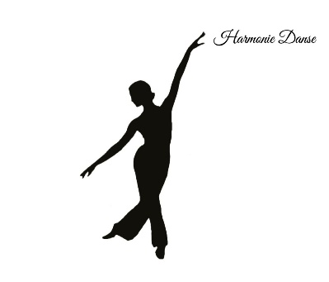

 |  |  |  |  | Mail :harmoniedanse@outlook.com
 |  |  |  |  | www.facebook.com/zum.fitober
 |  |  |  |  | 06.75.22.54.98 (Valérie)
 |  |  |  |  | 06.51.67.64.36 (Nathalie)

BULLETIN D' INSCRIPTION - SAISON 2026-2027

ADHÉRENT/E
Nom |  |  |  | Prénom |  |  |  | Né(e) le
Adresse
CP |  |  | Ville
Téléphone portable / fixe
Email
Merci de bien renseigner votre adresse mail pour recevoir les informations de l'association
Pour l'adhérent/e mineur/e
Nom et prénom d'un représentant légal (père, mère, tuteur - rayer les mentions inutiles)
Téléphone portable / fixe :

N° et nom de la personne à contacter en cas d'urgence (si différents pour les Mineurs) + Adultes

COURS ET COTISATION ANNUELLE
☐ | COURS D'ÉVEIL À LA DANSE (4-6 ans) |  |  | mercredi de 10h30 à 11h30 |  |  |  | 165 €
☐ | ATELIER DANSE MODERNE ENFANTS (6-8 ans) |  |  | mercredi de 15h30 à 16h30 |  |  |  | 165 €
☐ | ATELIER DANSE MODERNE PRE ADOS (à partir de 9 ans) |  |  | mercredi de 16h45 à 17h45 |  |  |  | 175 €
☐ | ATELIER DANSE MODERNE ADULTES |  |  | mercredi de 18h00 à 19h00 |  |  |  | 185 €
☐ | ATELIER DANSE MODERNE ADOS (à partir de 12 ans) |  |  | mercredi de 19h15 à 20h15 |  |  |  | 175 €
☐ | ATELIER DANSE MODERNE ADULTES |  |  | mercredi de 20h15 à 21h15 |  |  |  | 185 €
☐ | COURS PARTICULIERS DANSE ET PERFECTIONNEMENT |  |  |  |  |  |  | à définir
☐ | Forfait famille - Forfait 2 cours |  |  |  |  |  |  | à définir
La souscription à une assurance reste à la charge de l'adhérent(e)

RÈGLEMENT
☐ Espèces |  | ☐ Chèque (à l'ordre de HARMONIE DANSE)
 |  | Nom du chèque si différent de l'adhérent(e) :
☐ Espèces | CB

DOCUMENTS À JOINDRE OBLIGATOIREMENT
☐ | ce bulletin d'inscription dûment rempli et signé |  |  |  | ☐ | un certificat médical daté de moins de 3 mois (ou questionnaire de santé complété)
☐ | le règlement de la cotisation annuelle

/!\ | N'hésitez pas à nous suivre sur Facebook pour recevoir les notifications et informations

☐ | J'ai pris connaissance et accepte les conditions du règlement intérieur qui m'a été donné lors de mon inscription

R | Autorise Harmonie à filmer et photographier le membre cité ci-dessus et je donne mon accord pour utiliser ces images sur tous supports de communication. |  |  |  |  |  | Cadre réservé à l'association

 |  |  |  |  |  |  | tarif :
"Lu et approuvé", à |  |  |  |  |  |  | obs :
le |  |  |  |  |  |  | TOTAL :
signature

